상품제안서
파이롯트 지워지는 색연필 프릭션 컬러드 펜슬 | 상품코드: S27412

 |  |  |  |  |  |  | 02-713-8555 | www.synergygift.co.kr
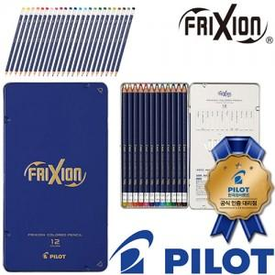

【상세/제작정보】

【인쇄/포장옵션】 | 스티커 / 포장불가능

【공급단가】 | 수량 | 50~ | 100~ | 500~ | 1,000~ | 2,000~
*VAT별도 | 단가 | 19,240원 | 18,940원 | 18,500원 | 17,760원 | 17,020원

【상품 URL】 | https://www.synergygift.co.kr:443/src/goods_detail.php?gdno=27412

